02_费用科目配置
费用科目配置填写区（用于步骤2/3：二级科目继承、角色创建与人员绑定） |  |  |  |  |  |  | 最后更新: 2026-03-19 23:52:19 | 最后更新: 2026-03-16 03:52:17
说明：一级科目按分组展示，可自动合并；人员列必须来自公司员工查询。如果有归属单据名称且有单据适配人员需要创建 费用角色组；
序号 | 是否执行 | 一级费用科目 | 二级费用科目 | 三级费用科目 | 归属单据名称 | 单据适配人员（多人用中文逗号） | 备注
1 | 是 | Openclaw测试一 | Openclaw测试一-二级1 | Openclaw测试一-二级1-三级1 | 单据_0319_11 |  | 层级增强A方案
2 | 是 |  |  | Openclaw测试一-二级1-三级2 |  |  | 层级增强A方案
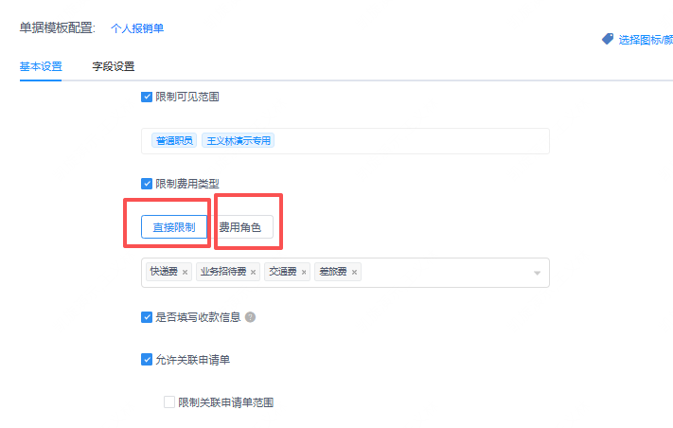
3 | 是 |  |  | Openclaw测试一-二级1-三级3 |  |  | 层级增强A方案
4 | 是 |  | Openclaw测试一-二级2 | Openclaw测试一-二级2-三级1 | 单据_0319_12 | 二位，宇丰 | 层级增强A方案
5 | 是 |  |  | Openclaw测试一-二级2-三级2 |  |  | 层级增强A方案
6 | 是 |  | Openclaw测试一-二级3 | Openclaw测试一-二级3-三级1 | 单据_0319_13 | 宇丰，企鹅岛 | 层级增强A方案
7 | 是 |  |  | Openclaw测试一-二级3-三级2 |  |  | 层级增强A方案
8 | 是 |  |  | Openclaw测试一-二级3-三级3 |  |  | 层级增强A方案
9 | 是 | 建材 | 建材-二级1 | 建材-二级1-三级1 | 单据_0319_21 | 全额，测试1 | 层级增强A方案
10 | 是 |  |  | 建材-二级1-三级2 |  |  | 层级增强A方案
11 | 是 |  |  | 建材-二级1-三级3 |  |  | 层级增强A方案
12 | 是 |  | 建材-二级2 | 建材-二级2-三级1 | 单据_0319_22 |  | 层级增强A方案
13 | 是 |  |  | 建材-二级2-三级2 |  |  | 层级增强A方案
14 | 是 |  | 建材-二级3 | 建材-二级3-三级1 | 单据_0319_23 | 企鹅，李凯 | 层级增强A方案
15 | 是 |  |  | 建材-二级3-三级2 |  |  | 层级增强A方案
16 | 是 |  |  | 建材-二级3-三级3 |  |  | 层级增强A方案

